상품제안서
L홀더화일(투명) | 상품코드: F09459

 |  |  |  |  |  |  | 02-412-0044 | www.easy1.co.kr
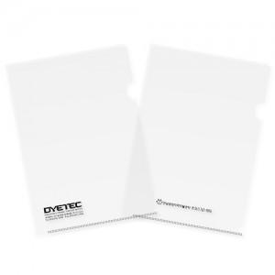

【상세/제작정보】 | 박인쇄가능사이즈 : 100x30mm이하 ※청박 불가 상품

【인쇄/포장옵션】 | 금박, 은박, 먹박 / OPP(비닐)

【공급단가】 | 수량 | 1,000~ | 2,000~ | 3,000~ | 5,000~ | 10,000~
*VAT별도 | 단가 | 220원 | 210원 | 200원 | 200원 | 190원
 | 명함꽂이 추가 | 300원 | 290원 | 280원 | 270원 | 260원

【상품 URL】 | https://dev.easy1.co.kr:443/src/goods_detail.php?gdno=9459

